상품제안서
베스트컬러 보카시 특양면 맨투맨 티셔츠 | 상품코드: S19127

 |  |  |  |  |  |  | 02-713-8555 | www.synergygift.co.kr
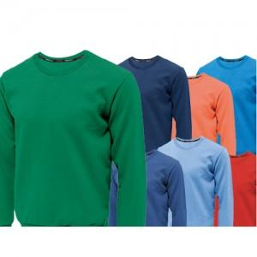 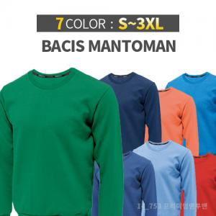

【상세/제작정보】

【인쇄/포장옵션】 | 실크 / OPP(비닐)

【공급단가】 | 수량 | 50~ | 100~ | 500~ | 1,000~ | 2,000~
*VAT별도 | 단가 | 14,580원 | 14,040원 | 13,500원 | 12,960원 | 12,630원

【상품 URL】 | https://www.synergygift.co.kr:443/src/goods_detail.php?gdno=12986

